상품제안서
이즐리 퀵슬립 6K 3단 자동 양우산UPF50+ | 상품코드: S47155

 |  |  |  |  |  |  | 02-713-8555 | www.synergygift.co.kr
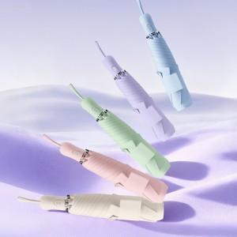

【상세/제작정보】 | ※ 풀칼라인쇄 별도문의 바랍니다.

【인쇄/포장옵션】 | 손잡이실크1도, 원단1도 / 포장지포장

【공급단가】 | 수량 | 20~ | 100~ | 300~ | 500~ | 1,000~
*VAT별도 | 단가 | 20,150원 | 19,060원 | 18,130원 | 17,670원 | 17,360원

【상품 URL】 | https://www.synergygift.co.kr:443/src/goods_detail.php?gdno=47155

